베벨기어-표준스트레이트
기호 & 계산
설명
명칭
요목표
Formula
Modeling
베벨기어 명칭
축직각 단면
Formula - Parameter
Formula - Image
Sketch
Modeling
Pinion & Gear
마이터 (직선베벨)
◈ 표준 스트레이트 베벨 기어 계산식 |  |  |  |  | SkyA랑이의 세상 http://blog.naver.com/aetangu |  |  |  | SkyA랑이의 세상 http://blog.naver.com/aetangu |  | 요목표 |  |  |  | CATIA * Formula
 | 명칭 |  | 값 |  | 기호 & 계산 공식 |  | 설명 |  |  | 베벨 기어(Bevel Gear) 명칭 & 베벨 기어의 축직각 단면 |  | 직선 베벨기어 요목표 |  |  | Parameters 공식 |  |  |  |  | Catia - Modeling
 |  |  | 피니언 | 기어 | 피니언 | 기어 | 피니언 | 기어 |  |  |  | 구별 | 피니언 | 기어 | Parameter |  | Value | Type | Formula
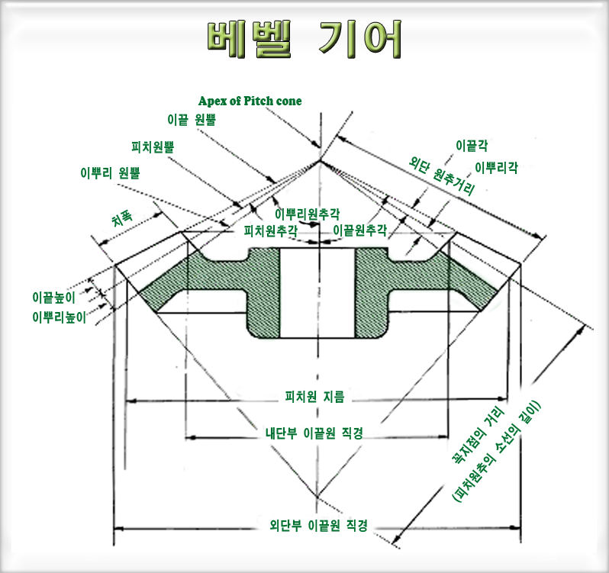
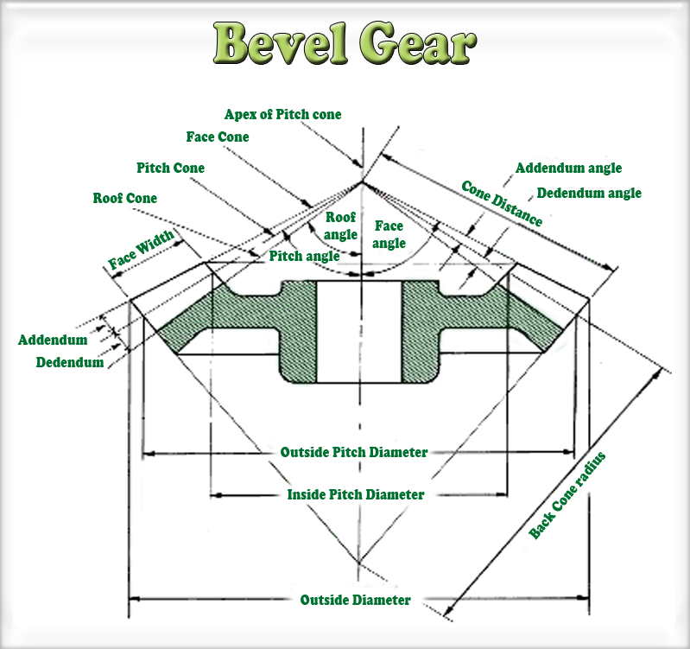
 | 1 | 축각 (∑) (Shaft Angle) | 90 mm |  | ∑ |  | 축각 (1. 피니언과 기어의 중심축 사이의 각 2. 특수경우를 제외하고 90˚ 사용) |  |  |  |  | 치형 | 글리슨식 |  | sa | 축각 (Shaft Angle) | 90 | Angle | 값 입력 | 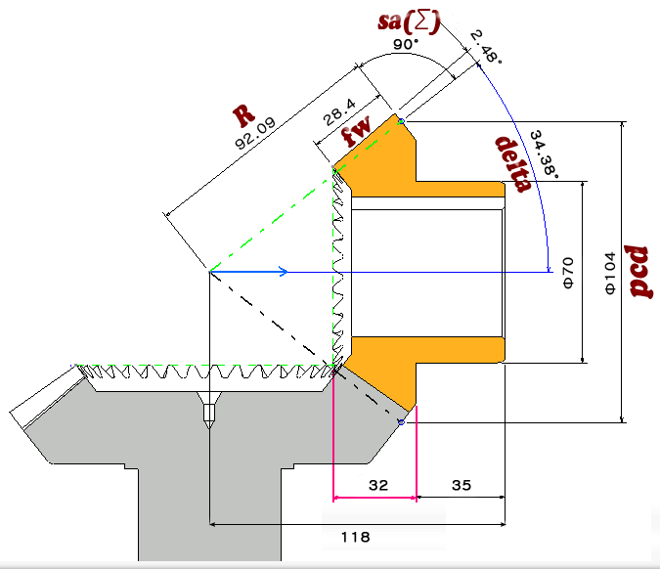 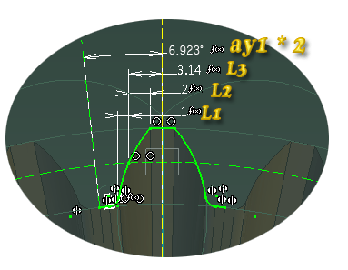
 | 2 | 잇수 (Z) (Number of Teeth) | 13 | 159 | Z₁ | Z₂ | 잇수₁ | 잇수₂ |  |  |  | 모듈 | 2.5000 mm |  | z1 | 피니언잇수 (Pinion-Number of Teeth) | 13 | Integer | 값 입력
 | 3 | 모듈 (m) (Module) | 2.5 |  | m |  | 모듈 |  |  |  |  | 압력각 | 20.000 |  | z2 | 기어잇수 (Gear-Number of Teeth) | 159 | Integer | 값 입력
 | 4 | 압력각 (α0) (Pressure angle) | 20 |  | α0 |  | 압력각 |  |  |  |  | 잇수 | 13 | 159 | m | 모듈 (Module) | 2.5000 mm | Length | 값 입력
 | 5 | 치폭 (b) (Face width) | 10 |  | b |  | 치폭 (외단원추거리의 1/3 or 10 * 모듈) |  |  |  |  | 축각 | 90 |  | a | 압력각 (Presure angle) | 20 | Angle | 값 입력
 | 6 | 위치결정거리(A) (Pitch Apex to Back) | 118.000˚ | 120.000˚ | A₁ | A₂ | 위치결정거리1 | 위치결정거리2 |  |  |  | 피치원지름 | 32.5 | 397.5 | fw | 치폭 (Face width) | 10.0000 mm | Length | 값 입력
 | 7 | 치말 높이 (hk) 이끝높이(Addendum) | 2.5 |  | hk = 1.0 m |  | 치말높이 = 1.0 * 모듈 |  |  |  |  | 이높이 | 2.5 |  | ha | 이끝 높이 (Addendum) | 2.5 | Length | =1*m
 | 8 | 치원 높이 (hf) 이뿌리높이(Dedendum) | 3.125 |  | hf = 1.25 m |  | 치원높이 = 1.25 * 모듈 |  |  |  |  | 이끝높이 | 3.125 |  | hd | 이뿌리 높이 (Dedendum) | 3.125 | Length | =1.25*m
 | 9 | 전치 높이 (h) 전체이높이 (Whole Depth) | 5.625 |  | h = hk + hf |  | 전치높이 = 치말높이+치원높이 |  |  |  |  | 이뿌리높이 | 5.625 |  | pcd | 피니언 피치원지름 (Ouside Pitch Diameter) | 16.25 | Length | =z1*m/2
 | 10 | 피치원지름 (d0) 피치원직경(Outside Pitch Diameter) | 32.500˚ | 397.500˚ | d01 = m * Z1 | d02 = m * Z2 | 피치원지름1 = 모듈 * 잇수 | 피치원지름2 = 모듈 * 잇수 |  |  |  | 원추거리 | 199.41320167 |  | pcd2 | 기어 피치원지름 (Ouside Pitch Diameter) | 198.75 | Length | =z2*m/2
 | 11 | 피치원추각 (δ0) (Pitch Angle) | 4.674˚ | 85.326˚ | δ01 = tan-1{sin∑/Z2/Z1+cos∑)} | δ02 = ∑ - d02 | 피치원추각1 = tan-1{sin∑ / 잇수2 / 잇수1 +cos∑)} | 피치원추각2 = ∑ - 피치원지름2 |  |  |  | 피치원추각 | 4.6741637111 | 85.325836289 | delta1 | 피니언 피치원추각 (Pinion-Pitch Angle) | 4.6741637111 | Angle | =atan(z1/z2)
 | 12 | 외단원추거리 (Ra) 원추거리 (Cone Distance) | Φ 199.41320167 |  | Ra = d02 / (2 * sin δ02 ) |  | 외단원추거리 = 피치원지름2 / (2 * sin 피치원추각2) |  |  |  |  | 다듬질방법 | 연 삭 |  | delta2 | 기어 피치원추각 (Gear-Pitch Angle) | 85.325836289 | Angle | =sa-delta1
 | 13 | 치원각 (θk) 이뿌리각 (Dedendum Angle) | 0.89780744047 |  | θf = tan-1( hf / Ra ) |  | 치말각 = tan-1 ( 치원 높이 / 외단원추거리 ) |  |  |  |  | 정밀도 | KS B ISO 1328-1, 5급 |  | R | 외단원추거리 (Cone Distance) | 199.41320167 | Angle | =pcd2/sin(delta2)
 | 14 | 치말각 (θf) 이끝각 (Addendum Angle) | 0.71826711538 |  | θk = tan-1( hk / Ra ) |  | 치원각 = tan-1 ( 치말 높이 / 외단원추거리 ) |  |  |  |  |  |  |  | da | 치원각 이뿌리각 (Dedendum Angle) | 0.89780744047 | Angle | =atan(hd/R)
 | 15 | 치저원추각 (δk) 이끝 원추각 (Face Angle) | 5.392˚ | 86.044˚ | δk1 = δ01 + θk | δk2 = δ02 + θk | 치저원추각1 = 피치원추각1 + 치원각 | 치저원추각2 = 피치원추각2 + 치원각 |  |  |  |  |  |  | aa | 치말각 이끝각 (Addendum Angle) | 0.71826711538 | Angle | =atan(ha/R)
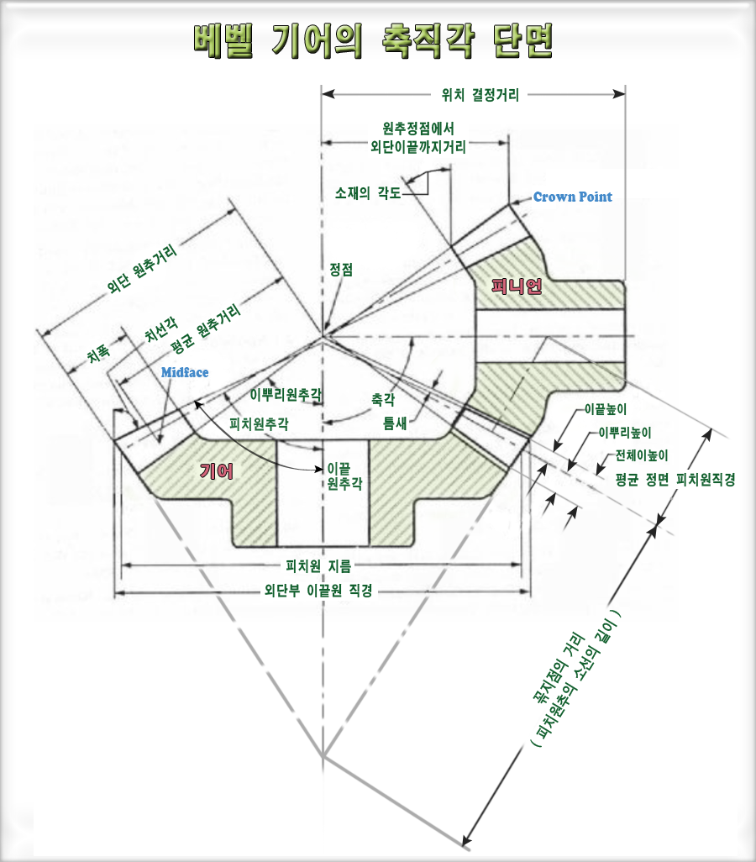
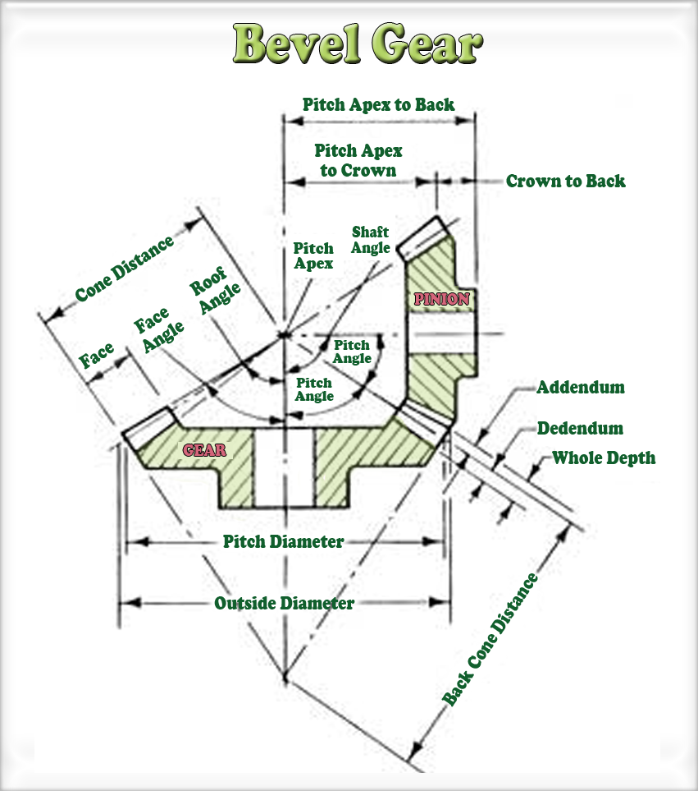
 | 16 | 치선원추각 (δr) 이뿌리 원추각 (Roof Angle) | 3.776˚ | 84.428˚ | δr1 = δ01 - θf | δr2 = δ02 - θf | 치선원추각1 = 피치원추각1 - 치말각 | 치선원추각2 = 피치원추각2 - 치말각 |  |  |  |  |  |  | od | 외단치선원지름(바깥지름) (Outside Diameter) | 18.741685585 | Length | =pcd+ha*cos(delta1)
 | 17 | 외단치선원지름 (dk) 외단부이끝원직경 (Outside Diameter) 바깥지름 | 37.483371169 | 397.9074 mm | dk1 = d01 + 2 hk COSδ01 | dk2 = d02 + 2 hk COSδ02 | 외단치선원지름1 =피치원지름1+2치말높이COS피치원추각1 | 외단치선원지름2 =피치원지름2+2치말높이COS피치원추각2 |  |  |  |  |  |  | X | 원추정점치선거리 (Pitch Apex to Back) | 198.54627728 | Length | =R*cos(delta1)-ha*sin(delta1) | 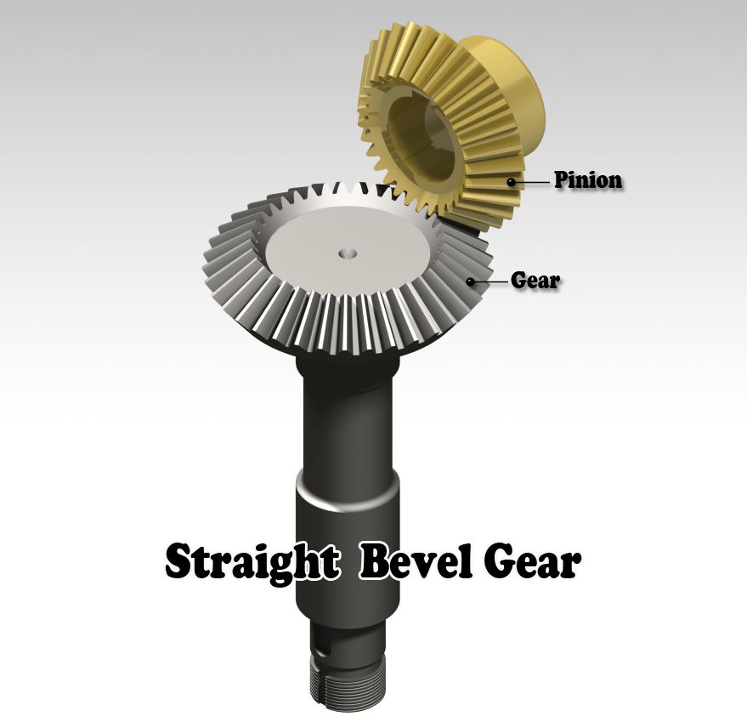
 | 18 | 내단치선원지름 (di) 내단부이끝원직경(Inside Pitch Diameter) | 35.603687635 | 377.95352854 | di1 = dk1 - 2 bsinδk1 / COSθk | di2 = dk2 - 2 bsinδk2 / COSθk | 내단치선원지름1 = 외단치선원지름1 - 2 bsin 치저원추각1 / COS 치원각 | 내단치선원지름2 = 외단치선원지름2 - 2 bsin 치저원추각2 / COS 치원각 |  |  |  |  |  |  | pc | 비율 support1 | 16.304224036 | Length | =pcd/cos(delta1)
 | 19 | 원추정점치선거리 (X) 원추정점에서 외단 이끝까지(Pitch Apex to Back) | 198.54627728 | 13.758314415 | X1 = RaCOSδ01 - hk Sinδ01 | X2 = RaCOSδ02 - hk Sinδ02 | 원추정점치선거리1 = 외단원추거리1COS피치원추각1 - 치말높이sin피치원추각1 | 원추정점치선거리2 = 외단원추거리2COS피치원추각2 - 치말높이sin피치원추각2 |  |  |  |  |  |  | ps | 비율 support2 | 200.07861635 | Length | =pc/sin(delta1)
 | 20 | 치선각축방향거리 (Xb) 이끝사이의 축방향거리 | 9.9565262288 | 0.68993999896 | Xa1 = bCOSδk1 / COSθk | Xb2 = bCOSδk2 / COSθk | 치선각축방향거리1 = bCOS치저원추각1 / COS치원각 | 치선각축방향거리2 = bCOS치저원추각2 / COS치원각 |  |  |  |  |  |  | ratio | 비율 | 0.94985286874 | Real | =1-fw/ps/cos(delta1)
 | 21 | 이끝원추정점에서 외단부이끝거리 (Xa) | 198.54627728 | 13.758314415 | Xb1 = (dk1 / 2) / tanδk1 | Xb2 = (dk2 / 2) / tanδk2 | 이끝원추정점에서 외단부이끝거리1 = (외단치선원지름1/2) tan치저원추각1 | 이끝원추정점에서 외단부이끝거리1 = (외단치선원지름1/2) tan치저원추각1 |  |  |  |  |  |  | ay1 | 피니언-압력각왼쪽라인과 Y축과의 각도 | 6.9230769231 | Angle | =sa/z1
 | 22 | 외단부원호이두께 (S) | 3.93mm |  | S = πm / 2 |  | 외단부원호이두께 = π모듈 / 2 |  |  |  |  |  |  |  | ay2 | 기어-압력각왼쪽라인과 Y축과의 각도 | 0.56603773585 | Angle | =sa/z2
 | 23 | 소재의 각도 (θx) | 89.281732885 |  | θa1 = 90˚ - θf |  | 소재의 각도 = 90˚ - 치말각 |  |  |  |  |  |  |  | L1 | 1과 2 수직선의 간격 | 0.625 | Length | =m/4
 | 24 | 소재의 각도 (θy) | 85.325836289 | 4.6741637111 | θy1 = 90˚ - δ01 | θy2 = 90˚ - δ02 | 소재의 각도1 = 90˚ - 피치원추각1 | 소재의 각도2 = 90˚ - 피치원추각2 |  |  |  |  |  |  | L2 | 2와 3 수직선의 간격 | 1.25 | Length | =m/2
 | 25 | 이끝 거리 (Ia) | -80.546277279 | 106.24168558 | Ia1 = A1 - X1 | Ia2 = A2 - X2 | 이끝 거리1 = 위치결정거리 - 원추정점치선거리1 | 이끝 거리2 = 위치결정거리 - 원추정점치선거리2 |  |  |  |  |  |  | L3 | 2와 Y축의 간격 | 1.9625 | Length | =m*0.785
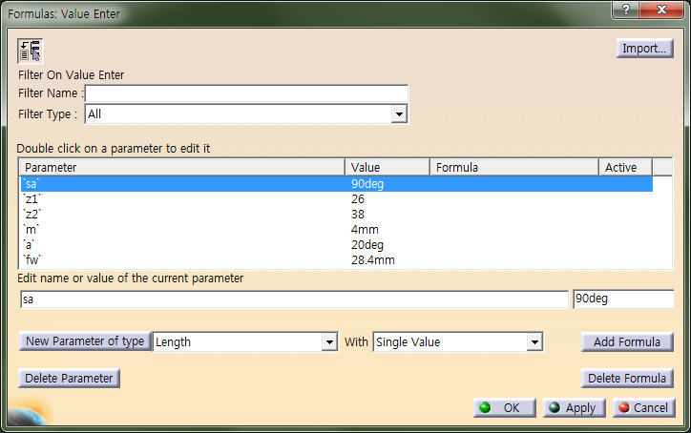
 | 26 | 상당평치차 잇수 (ZV1) | 13.043379229 | 1951.1814809 | ZV1 = Z1/cosδ01 | ZV2 = Z2/cosδ02 | 상당평치차 잇수1 = 잇수1 / cos피치원추각1 | 상당평치차 잇수2 = 잇수2 / cos피치원추각2
 | 27 | 상당평치차 피치원 직경 (dV1) | 32.608448072 | 4877.9537024 | dV1 = d01 / cosδ01 | dV2 = d02 / cosδ02 | 상당평치차 피치원 직경1 = 피치원지름1 / cos피치원추각1 | 상당평치차 피치원 직경2 = 피치원지름2 / cos피치원추각2
 | 28 | 현이두께 중심각의 반 (θV) | 6.9000523884 | 0.046125899041 | θV1 = 90˚ / ZV1 | θV2 = 90˚ / ZV2 | 현이두께 중심각의 반1 = 90˚ / 상당평치차 잇수1 | 현이두께 중심각의 반2 = 90˚ / 상당평치차 잇수2
 | 29 | 현이두께 (S0) | 3.9175054702 | 3.9269903928 | S01 = ZV1msinθV1 | S02 = ZV2msinθV2 | 현이두께 = 상당평치차 잇수1 모듈sin현이두께 중심각의 반1 | 현이두께 = 상당평치차 잇수2 모듈sin현이두께 중심각의 반2
 | 30 | 캘리퍼 이높이 (h0) | 2.6180877108 | 2.5007903548 | h01 = m + dV1 / 2(1-cosθV1) | h02 = m + dV2 / 2(1-cosθV2) | 캘리퍼 이높이1 = 모듈+상당평치차 피치원 직경1/2(1-cos현이두께 중심각의 반1) | 캘리퍼 이높이2 = 모듈+상당평치차 피치원 직경2/2(1-cos현이두께 중심각의 반2)

 |  |  |  |  |  |  |  |  |  |  |  |  |  |  |  |  |  |  |  |  

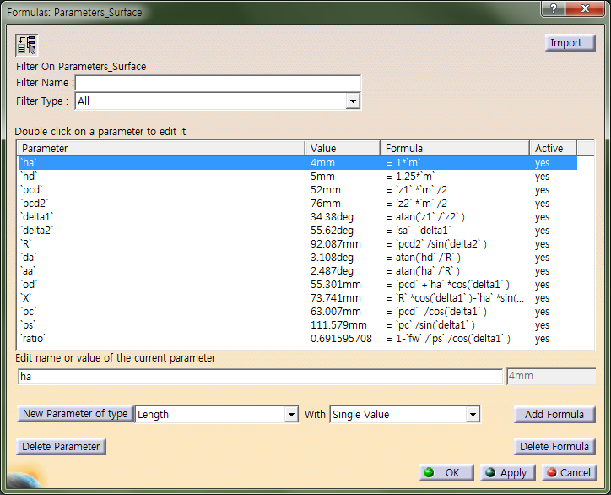

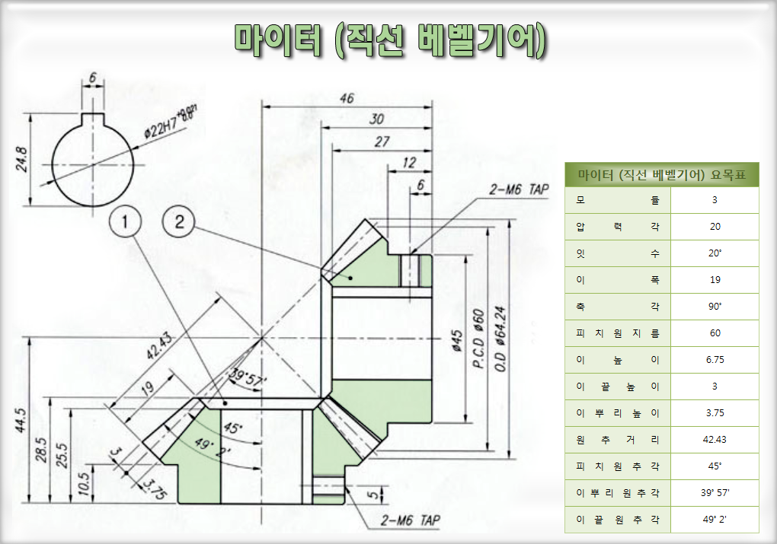

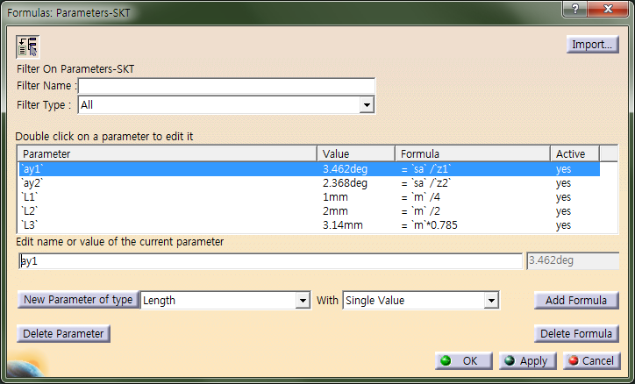

 |  |  |  |  |  |  |  |  |  |  |  |  |  |  |  |  |  |  |  | 마이터 기어는 피니언의 잇수와 기어의 잇수가 같은 기어를 말한다.

요목표
단위 : mm
요목표 예제
마이터 (직선 베벨기어) 요목표 |  | 직선 베벨기어 요목표 |  |  |  | 스파이럴 베벨기어 요목표

모듈 | 3 mm | 구별 |  | 피니언 | 기어 | 구별 |  | 피니언 | 기어
압력각 | 20 mm | 치형 |  | 글리슨식 |  | 치형 |  | 글리슨식
잇수 | 20˚ | 모듈 |  | 6 |  | 이절삭 방법 |  | 스프레이드 블레이드법
이폭 | 19 mm | 압력각 |  | 20˚ |  | 커터 지름 |  | 304.8
축각 | 90˚ | 잇수 |  | 48 | 27 | 모듈 |  | 6.3
피치원지름 | 60 mm | 축각 |  | 90˚ |  | 압력각 |  | 20˚
이높이 | 6.75 mm | 피치원지름 |  | 288 | 162 | 잇수 |  | 44 | 25
이끝높이 | 3 mm | 이높이 |  | 13.13 |  | 축각 |  | 90˚
이뿌리높이 | 3.75 mm | 이끝높이 |  | 4.11 |  | 비틀림 각 |  | 35˚
원추거리 | 42.43 mm | 이뿌리높이 |  | 9.02 |  | 피치원지름 |  | 277.2
피치원추각 | 45˚ | 원추거리 |  | 165.22 |  | 이높이 |  | 11.89
이뿌리 원추각 | 39˚ 57' | 피치원추각 |  | 60˚39' | 29˚21' | 이끝높이 |  | 3.69
이끝 원추각 | 49˚ 2' | 이골 원추각 |  | 57˚32' |  | 이뿌리높이 |  | 8.2
 |  | 잇봉우리 원추각 |  | 62˚28' |  | 원추거리 |  | 159.41
 |  | 이두께 | 측정위치 | 바깥끝 잇봉우리 원부 |  | 피치원추각 |  | 60˚24' | 29˚36'
 |  |  | 활줄 이두께 (치직각) | 8.08 캘리퍼 4.14 |  | 이골 원추각 |  | 57˚27'
 |  |  |  |  |  | 잇봉우리 원추각 |  | 62˚09'
 |  | 다듬질방법 |  | 절삭 |  | 이두께 | 측정위치 | 바깥끝 잇봉우리 원부
 |  | 정밀도 |  | KS B 1412 4급 |  |  | 원호이두께 | 8.06
 |  | 이두께 | 백 래 시 |  | 0.2~0.5 | 다듬질방법 |  | 연삭
 |  |  | 이 접 촉 |  | KS B 1417 구분 B | 정밀도 |  | KS B 1412 4급
 |  |  | * 재료 |  | SCM 420H | 이두께 | 백 래 시 |  | 0.18~0.23
 |  |  | * 열처리 |  | 침탄퀜칭 템퍼링 |  | * 재료 |  | SCM 420H
 |  |  | * 유효경화충 깊이 |  | 1.0~1.5 |  | * 열처리 |  | 침탄퀜칭 템퍼링
 |  |  | * 경도 (표면) |  | HRC60+-3 |  | * 유효경화충 깊이 |  | 1.0~1.5
 |  |  |  |  |  |  | * 경도 (표면) |  | HRC60+-3

